สิ่งที่ทำแล้ว
Create Campaign : สิ่งที่ทำแล้ว

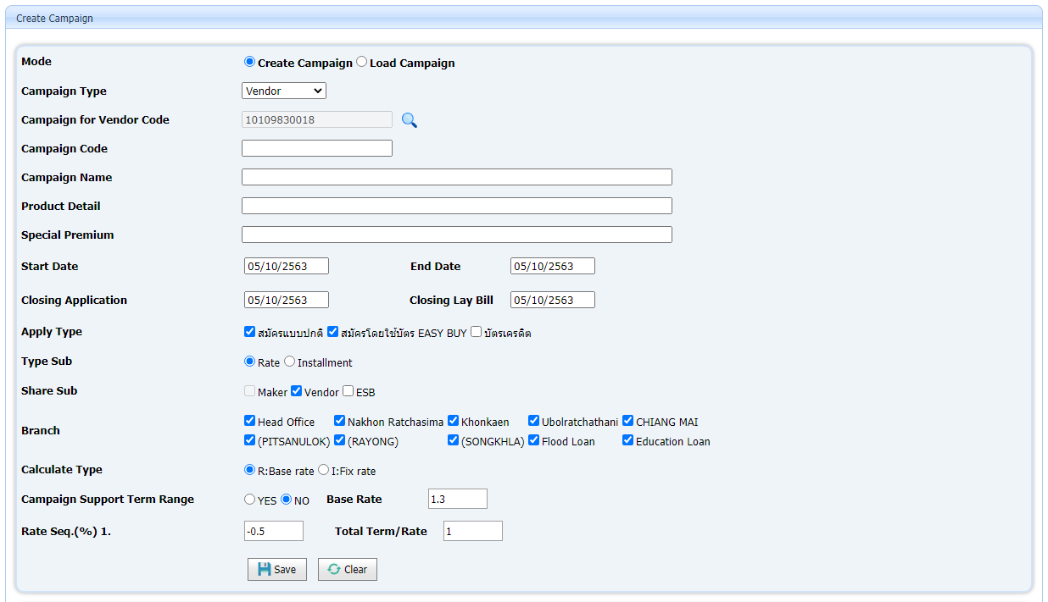

# | Detail
1 | Popup สำหรับ Find Vendor Code
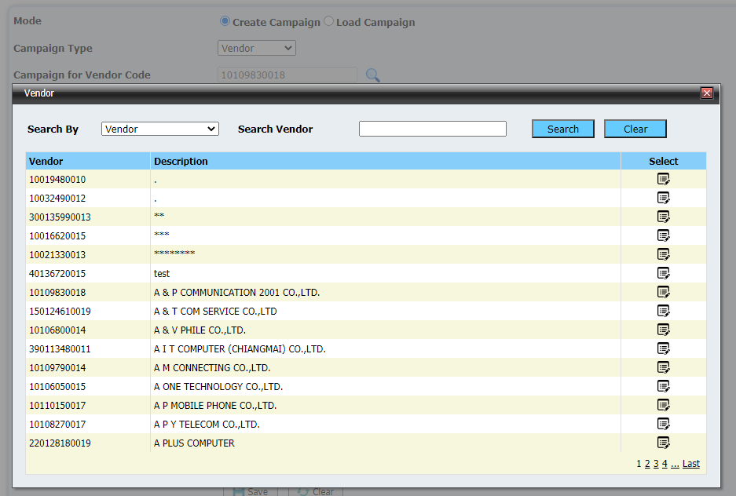

2 | Tab Share Sub.
 |  | Bind Data บางส่วนลงใน GridView PartyRate ที่ได้จากการ Input Data ซึ่งรองรับเฉพาะ Single Rate แต่ยังไม่รองรับกรณีแบบ Multi Rate

3 | Mode การทำงาน ดูที่ Sheet : |  | Mode การทำงาน | ทำไปแล้วบางส่วน
4 | Code ที่แกะมากจาก Delphi (บางส่วน) ดูเพิ่มเติมที่ Sheet: |  |  |  | Code ที่แกะจาก Delphi

สิ่งที่ต้องทำ
Create Campaign : สิ่งที่ต้องทำ

# | Issue |  |  | To Do
1 | Mode : Load Campaign |  |  | - กรณีเลือก Load Campaign ให้เปลี่ยนไปใช้ Popup ของบาส ในการ Query และส่ง Parameter มายัง CreateCampaign.aspx
 |  | กรณีเลือก Mode : Load Campaign |  | - Bind Data จากการ Load Data from Other Campaign ทั้งใน Form และ Tab
 |  |  |  |  | ดูเพิ่มเติมที่ Sheet: | Load Data from Other Campaign

2 | Mode : Create Campaign |  |  | - กรณีเลือก Campaign Type : Maker *ต้องแกะ Delphi เพิ่มเติมสำหรับ Campaign Type: Maker
 |  | กรณีเลือก Mode : Create Campaign จะสามารถเลือก Campaign Type ได้ดังนี้ |  |  | ต้องสร้าง Popup ในการการเลือก Maker Code
 |  | - Maker
 |  | - Vendor | *** Focus ที่ Vendor (First Priority)
 |  | - ESB
 |  | - Share Sub
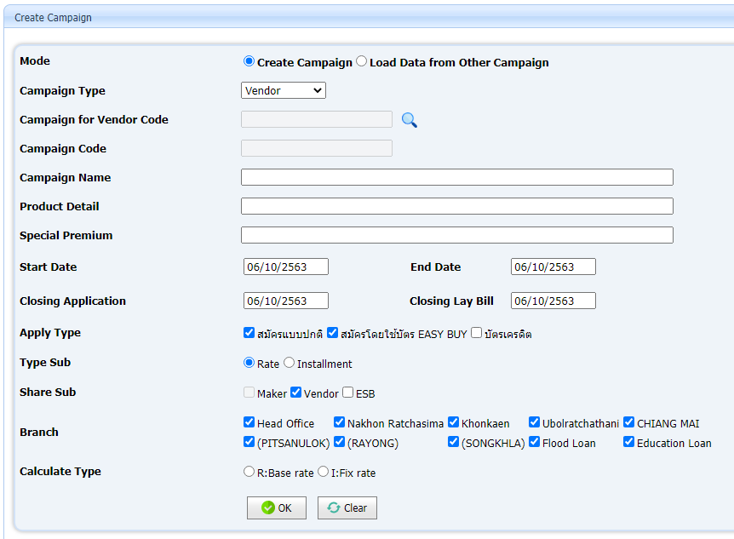
 |  |  |  | - กรณีเลือก Campaign Type : Vendor |  |  | *** Focus ที่ Vendor
 |  |  |  |  | ต้อง แก้ UI เพื่อให้รองรับการ Input Data แบบ Multi Rate แล้วนำ Data ที่ได้จาก Input ไป Bind ลง GridView ด้านล่าง พร้อมกับเพิ่ม Function Edit Multi Rate

 |  |  |  | - เพิ่ม Function ปุ่ม Save, Clear

 |  |  |  | - กรณีเลือก Campaign Type : ESB
 |  |  |  |  | * ปัจจุบัน Focus เฉพาะ Campaign Type : Vendor ซึ่งต้องแกะ Delphi เพิ่มเติมสำหรับ Campaign Type : ESB
 |  |  |  | - กรณีเลือก Campaign Type : Share Sub
 |  |  |  |  | * ปัจจุบัน Focus เฉพาะ Campaign Type : Vendor ซึ่งต้องแกะ Delphi เพิ่มเติมสำหรับ Campaign Type : Share Sub

3 | Tab Fix Installment |  |  | - ต้องเพิ่ม Function สำหรับ Bind Data ใน GridView : gvInstallment, gvProductList
 |  |  |  |  | w gvInstallment ต้องแก้ไขชื่อ DataField ให้ตรงกับ Database
 |  |  |  |  | w gvProductList ต้องแก้ไขชื่อ DataField ให้ตรงกับ Database

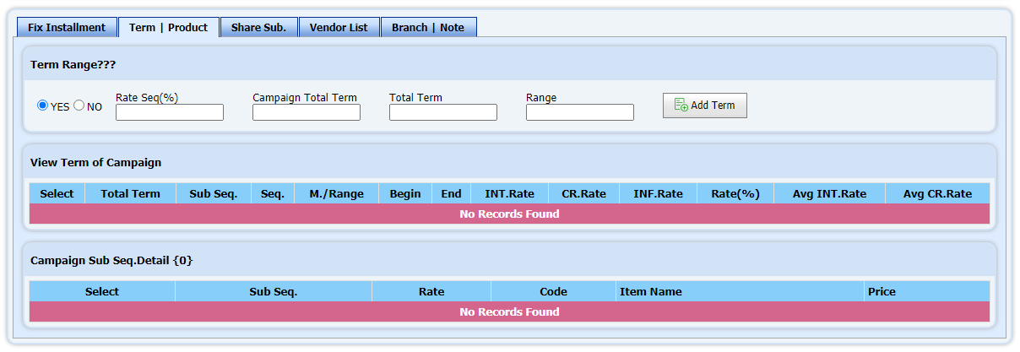
4 | Tab Term | Product |  |  | - ต้อง Bind Data ใน GridView : gvViewTermOfCampaign, gvViewTermOfCampaignDetail
 |  |  |  |  | w gvViewTermOfCampaign ต้องแก้ไขชื่อ DataField ให้ตรงกับ Database
 |  |  |  |  | w gvViewTermOfCampaignDetail ต้องแก้ไขชื่อ DataField ให้ตรงกับ Database

 |  |  |  | - ต้องสร้าง Function สำหรับ Add Term Range

5 | Tab Share Sub. |  |  | - ต้องสร้าง Function สำหรับ Input Multi Rate แล้วนำ Data ที่ได้จากการ Input ไป Bind ลงใน GridView: gvPartyRate ด้านล่าง และ GridView ใน Tab อื่นที่เกี่ยวข้อง
 |  |  |  |  | w gvPartyRate ต้องแก้ไขชื่อ DataField ให้ตรงกับ Database

 |  |  |  | - ต้องสร้าง Function สำหรับ Input Sub

 |  |  |  | - ต้องสร้าง Function สำหรับ Clear Rate

6 | Tab Vendor List |  |  | - ต้องสร้าง Function สำหรับ Bind GridView: gvVendorList
 |  |  |  |  | w gvVendorList ต้องแก้ไขชื่อ DataField ให้ตรงกับ Database

7 | Tab Branch | Note |  |  | - ต้องสร้าง Function/Popup สำหรับ Find Marketing Code
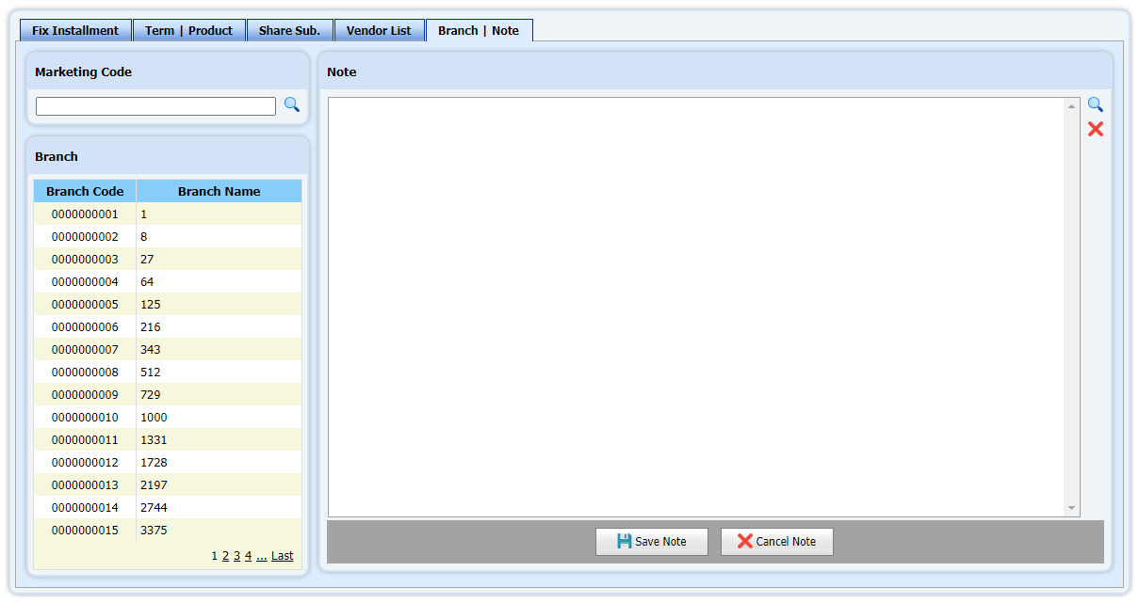

 |  |  |  | - ต้องสร้าง Function สำหรับ Bind GridView Branch: gvBranch
 |  |  |  |  |  |  |  | w gvBranch ต้องแก้ไขชื่อ DataField ให้ตรงกับ Database

 |  |  |  | - ต้องสร้าง Function สำหรับ Add Note (Save Note)

Mode การทำงาน
Create Campaign : Mode การทำงาน
สำหรับการใช้งานหน้า Create Campaign จะเป็นการรับ Parameter จาก URLซึ่งมีทั้งหมด 3 Mode คือ Create, Edit, View
Code Behind: CreateCampaign.aspx.cs |  |  | Code สำหรับจัดการ Mode
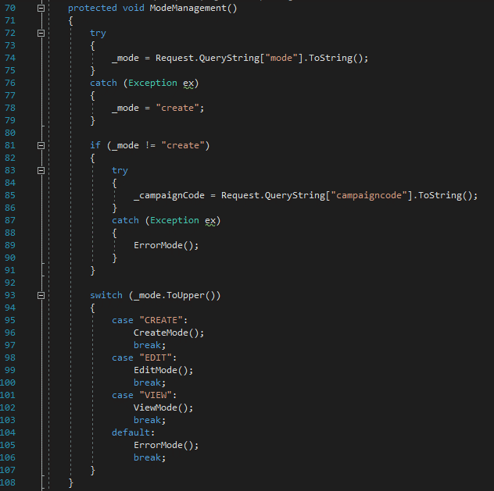
Function: ModeManagement()

Create Mode
 | จะมีหรือไม่มี Parameter ก็ได้
 | ถ้าไม่มี Parameter
 | URL: {host/path}/CreateCampaign.aspx

 | ถ้ามี Parameter : Paramter Name ไม่ต้องเป็น view หรือ edit จะเป็น create หรือ อื่นๆ ก็ได้ โดยระบบจะ default เป็น create
 | URL: {host/path}/CreateCampaign.aspx?mode=create

Edit Mode |  | หรับ Edit Mode จะมี tab Status แสดง
 | จะต้องมี Parameter Name : mode=Edit และ campaigncode={campaigncode}
 | URL: {host/path}/CreateCampaign.aspx?mode=edit&campaigncode=0000000001

View Mode |  | หรับ View Mode จะมี tab Status แสดง
 | จะต้องมี Parameter Name : mode=view และ campaigncode={campaigncode}
 | URL : {host/path}/CreateCampaign.aspx?mode=view&campaigncode=0000000001

